Sheet1
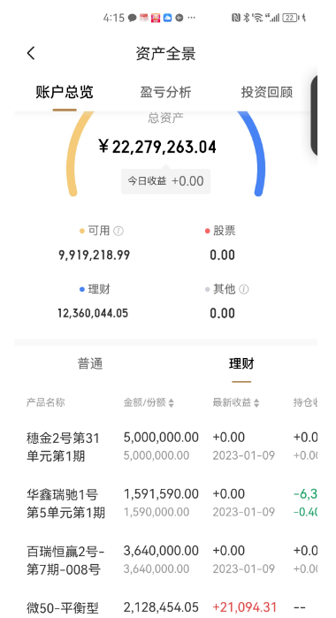
 | 截至2022年12月31日中金平台高维理财资产盘点
 |  |  | 单位：万元
 | 摘要 | 金额 | 备注
 | 本金投入（2020年3月） | 1100
 | 本金投入（2021年12月） | 1000
 | 截至2022年12月31日系统显示总资产金额 | 2235.76 | 详见截图；2020年转收益78571.49元至对公账户
 | 三年总收益 | 135.76

申请的理财资金管理补贴规则及试算
 |  |  |  |  | 单位：万元
序号 | 申请的补贴规则 | 目标 | 计算（三年合计） | 年均 | 结构占比
1 | 管理费：按照年度管理资产金额的0.3%收取 | 保证本金安全 | 15.35 | 5.12 | 69%
2 | 理财收益激励：年度收益的5% | 适度激励 | 6.79 | 2.26 | 31%
3 | 若当年收益为负，则管理费为零 | 以保值为首要目标
 |  |  | 22.14 | 7.38 | 100%

理财资金管理工作中的注意事项
序 号 | 内 容 | 说 明
1 | 保本 | 在风险无法预判时，尽量购买保本型的收益凭证类产品
2 | 风险 | 尽量购买风险低的固定收益产品
3 | 流动性 | 理财产品的期限要错开，短期、中期及长期产品要错配
4 | 底层资产 | 要关注理财产品的底层资产的安全性，避免踩雷
5 | 收益提升 | 当固定收益产品收益率极低的情况下，为了提升收益，购买底层极度分散的产品，以确保本金安全
6 | 谨慎 | 在理财顾问推荐产品时，要仔细研究产品是否符合公司的需求，避免被误导
7 | 复盘 | 每支产品到期，及时复盘预期与结果是否相符，以指导后续的产品购买
8 | 主动管理 | 多方比较各平台的产品，主动发现适合公司的产品

